応募方法のご案内
そらべあスマイルプロジェクト 応募方法のご案内

そらべあスマイルプロジェクトの応募方法をご案内いたします。

【応募要項】

１．応募書類
必要書類は、応募条件確認表（様式1）、応募申込書（様式2-1から2-4）、アンケートとなります。
各シートに必要事項をご記入・入力してください。
※記入漏れ、応募に必要な書類の不足は、ご応募を受付られない場合がございます。

２．選考結果
選考結果は、当選園の決定後、全ての応募園にメールでご連絡いたします。
なお、審査評価に関する個別照会は行っておりませんのでご了承ください。

３．その他
応募に関するご不明な点は、下記の事務局までお問合せください。
そらべあ基金事務局 03-3504-8166
平日10時～18時

キリトリ
郵送でご応募いただく場合には、下記ラベルをご利用いただくと便利です。

 | 〒105-0004
 | 東京都港区新橋2-5-6大村ビル8階
 | NPO法人そらべあ基金
 | 第 基 そらべあスマイルプロジェクト応募書類在中

 | 貴園名
 | 住所

 | 御担当者名

応募申込書2-3
 |  |  |  |  |  |  |  |  |  |  | (様式2-3）

そらべあスマイルプロジェクト応募申込書
 |  |  |  |  |  |  |  |  |  |  | 電気契約
「電気量のお知らせ」案内をご用意の上、直近2ヶ月分のコピーを添付してください
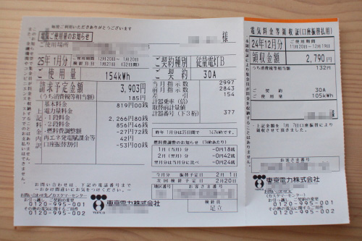
 | 見本

電気ご使用量のお知らせに記載のご契約種別（赤枠）を下記にご記入ください
 | 電気のご契約種別

昨年1年間（直近12ヶ月）の電力使用量（kwh）を、電気ご使用量のお知らせ等を元に下記にご記入ください
月 | 月 | 月 | 月 | 月 | 月 | 月 | 月 | 月 | 月 | 月 | 月 | 年間合計
 |  |  |  |  |  |  |  |  |  |  |  | 0

直近2ヶ月分 電気量のお知らせ のり付け

メールでのご応募は、上記の部分がわかるように写真画像を添付してください
郵送でのご応募は、原本またはコピーをのり付けして添付してください

ご記入漏れが無いようにお願いします。

応募申込書2-4
 |  |  |  | (様式2-4）

そらべあスマイルプロジェクト応募申込書
 |  |  | 施設の建物・屋根

設置を希望する屋根の写真をご用意いただき、添付してください。
①敷地内全体が見渡せる写真 ②園舎の全ての屋根接写写真（素材） ③園舎の全ての屋根全景写真

屋根写真は応募書類の「2-3応募写真（屋根）サンプルPDF」を参考にご確認ください。
写真サンプル一例
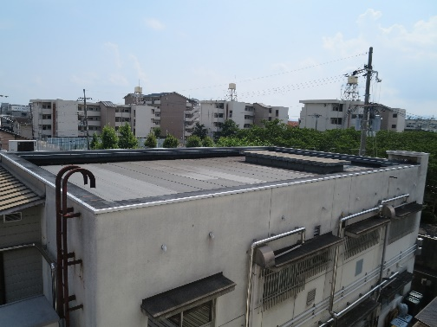
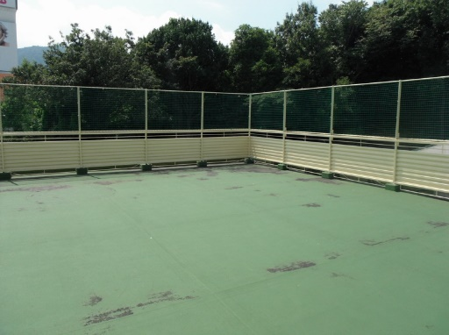

設置建屋の築年数をご記入ください
築年数 | 年
リフォーム歴 | なし
 | あり | 行った箇所

のり付け

メールでのご応募は、上記のように撮影した写真画像を添付してください
郵送でのご応募は、原本またはコピーをのり付けして添付してください 貼りきらない場合は、複数用紙に添付していただいてかまいません

ご記入漏れが無いようにお願いします。

